Outline
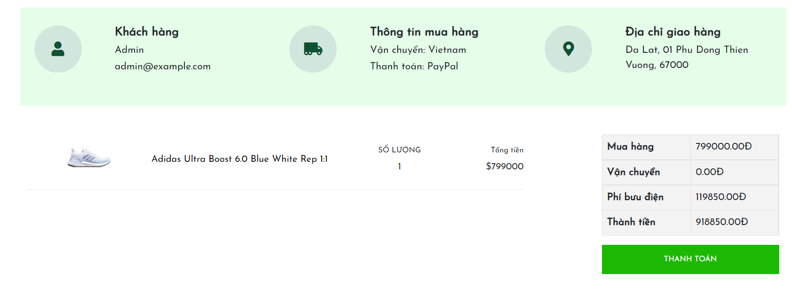
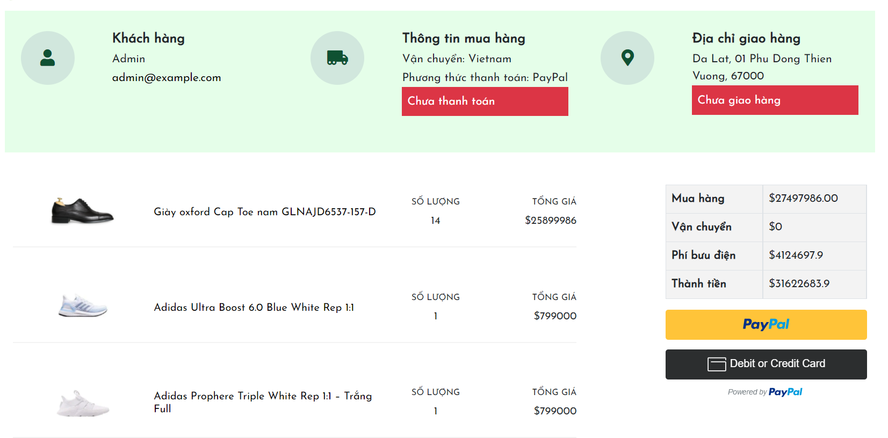
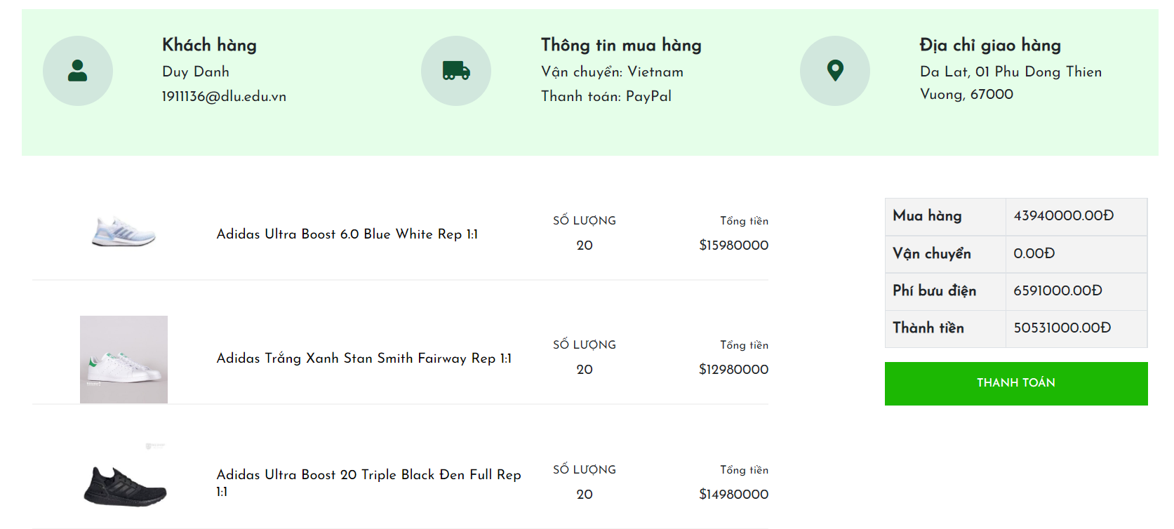
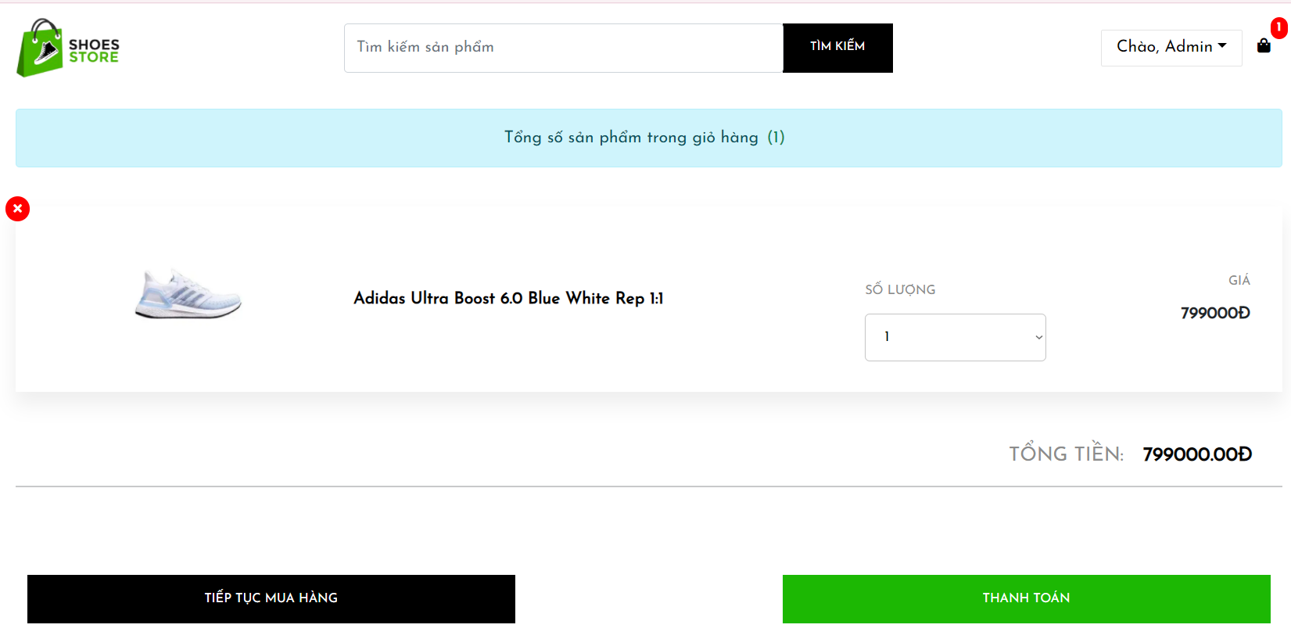
Program Outline
Outline Screen | Ngôn ngữ lập trình
 | JavaScript
 | OutLine - Xử lý function
 | Xử lý các bước cho khách hàng khi thanh toán đơn hàng

